Create EC2
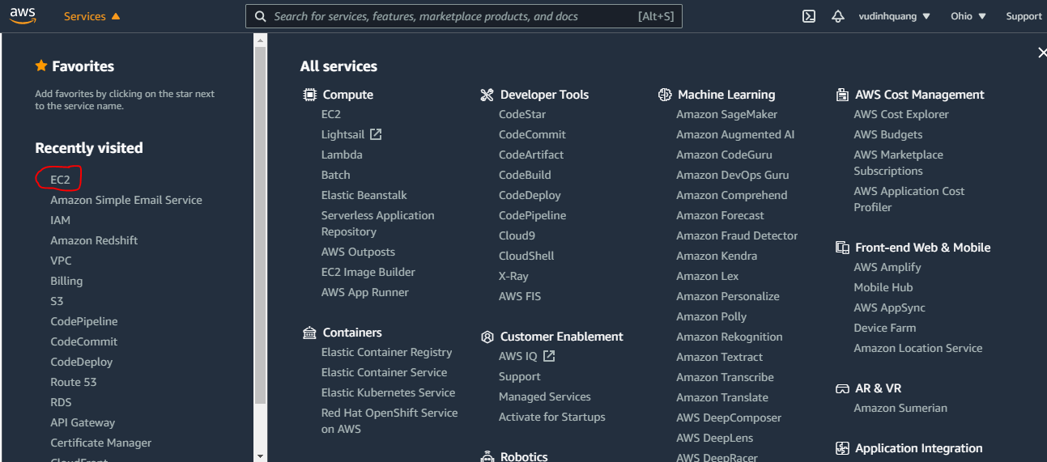

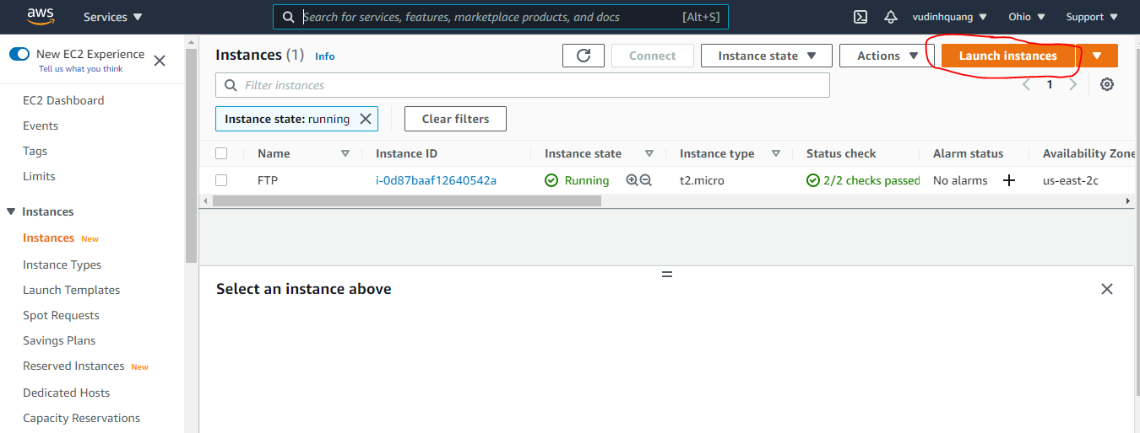

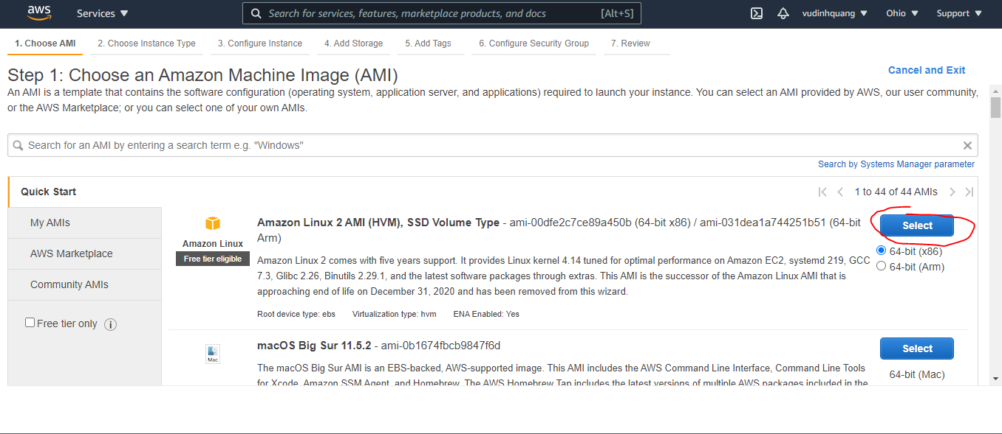

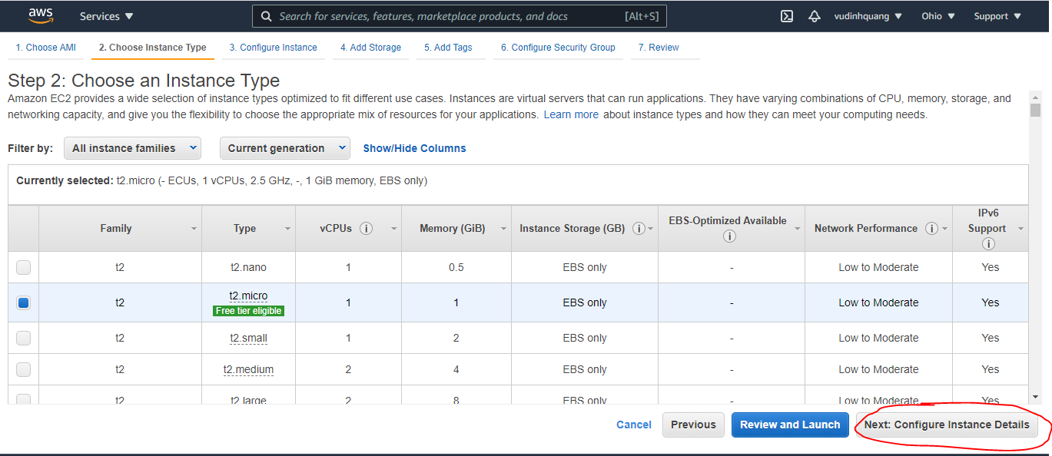

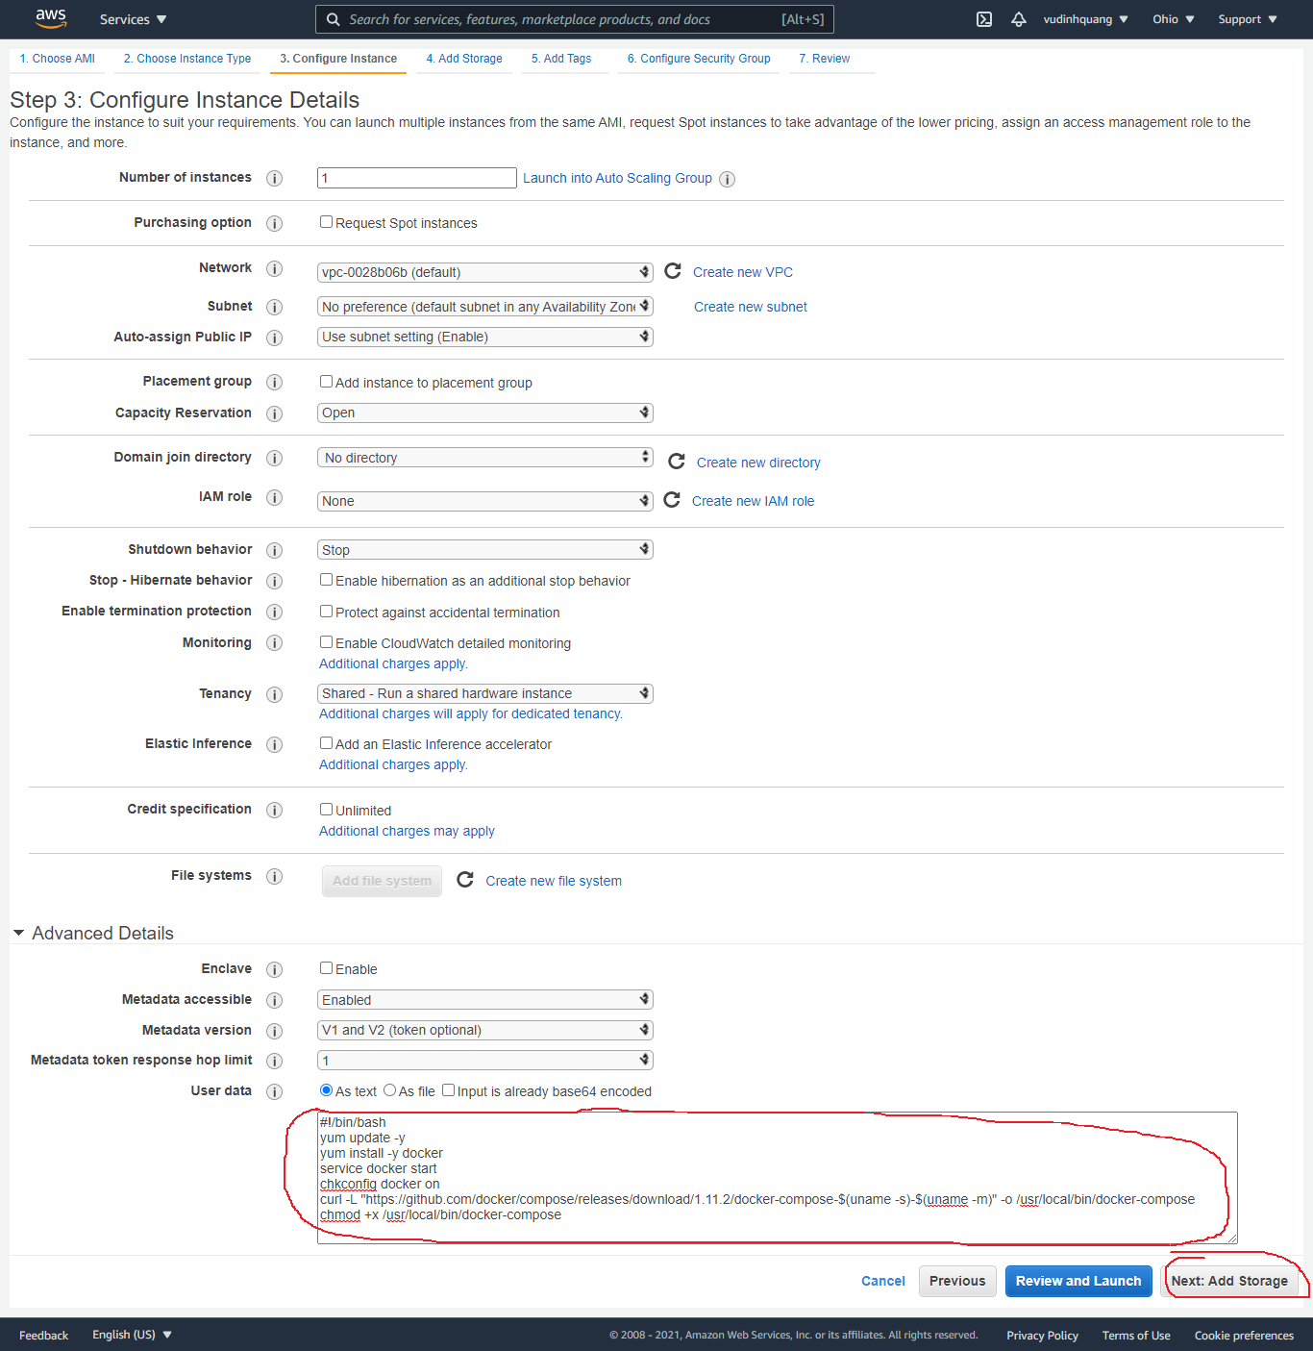

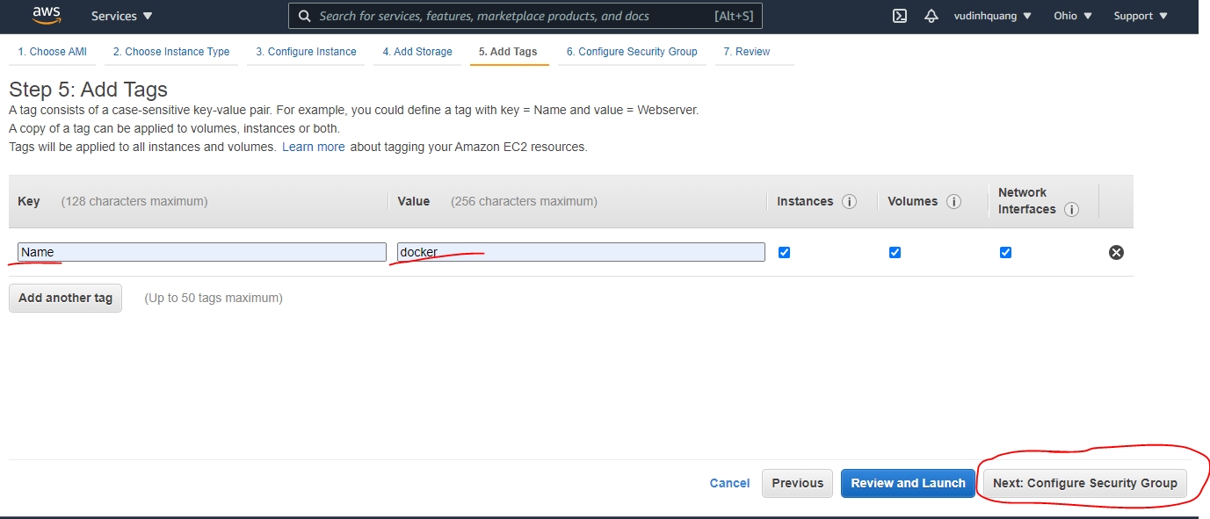

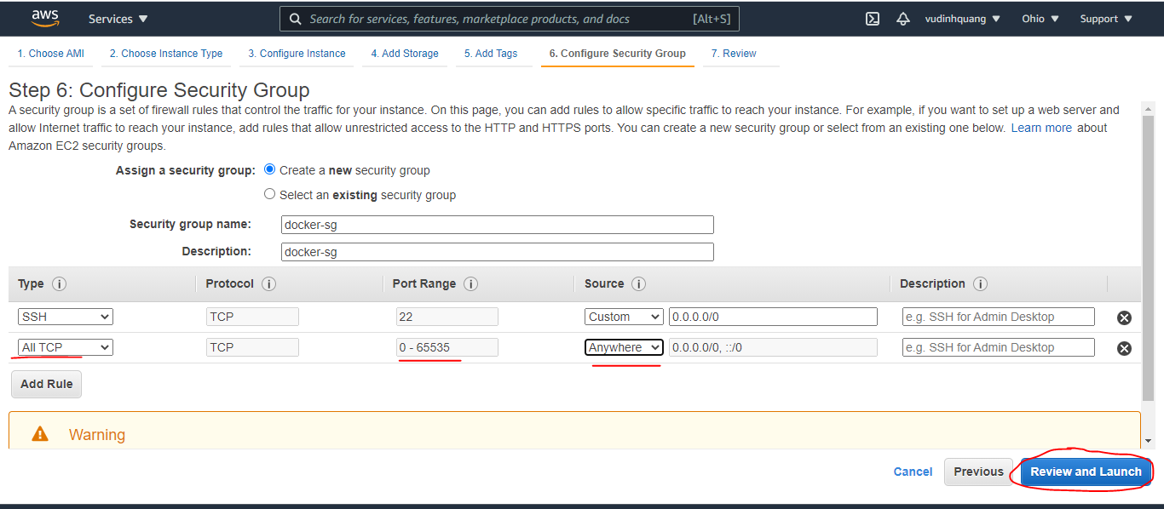

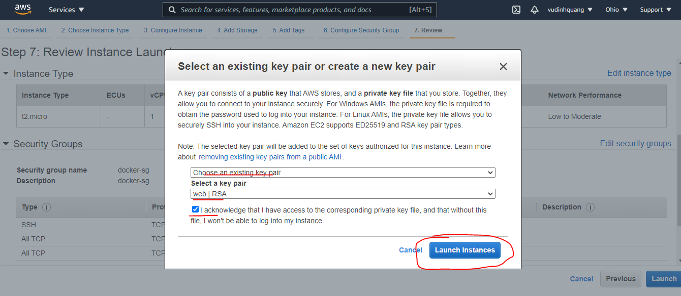

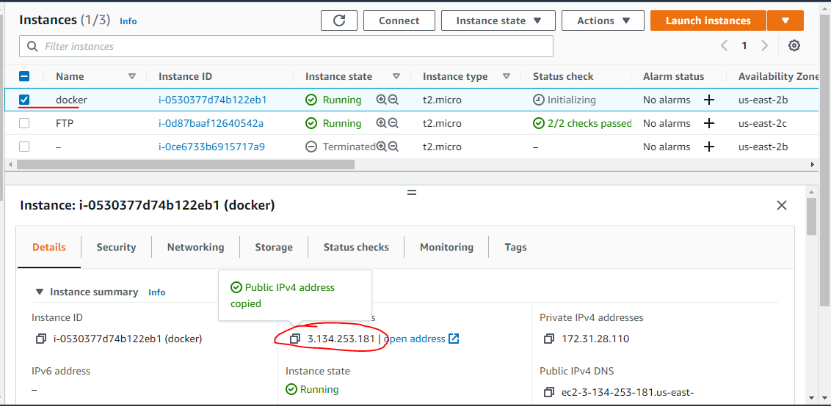

Các command của networks
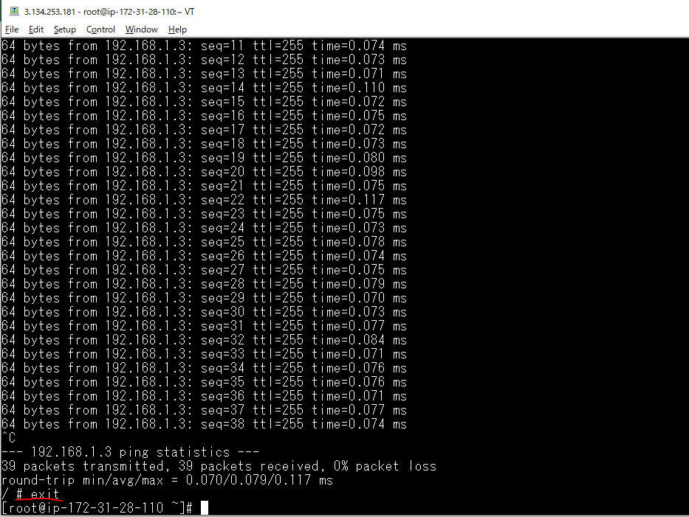
Các lệnh cơ bản
 | Tạo mạng mới
 |  | docker network create
 | Xem chi tiết mạng
 |  | docker network inspect
 | Hiển thị những mạng đang có
 |  | docker network ls
 | Xóa mạng
 |  | docker network rm
 | Xóa đồng loạt các mạng không sử dụng
 |  | docker network prune
 | Tạo kết nối mạng
 |  | docker network connect
 | Ngắt kết nối mạng
 |  | docker network disconnect

Ví dụ
Tạo 1 mạng lớp C
 | docker network create --subnet 192.168.1.0/24 network1

Xem chi tiết mạng(network1)
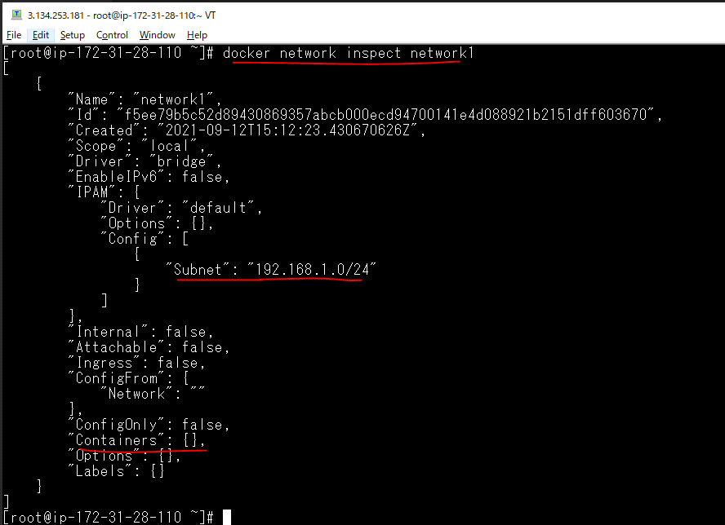

Tạo ra 2 container kết nối với mạng này
 | docker run -itd --name=container1 --network network1 busybox
 | docker run -itd --name=container2 --network network1 busybox

Xem lại chi tiết mạng(network1)
 | docker network inspect network1
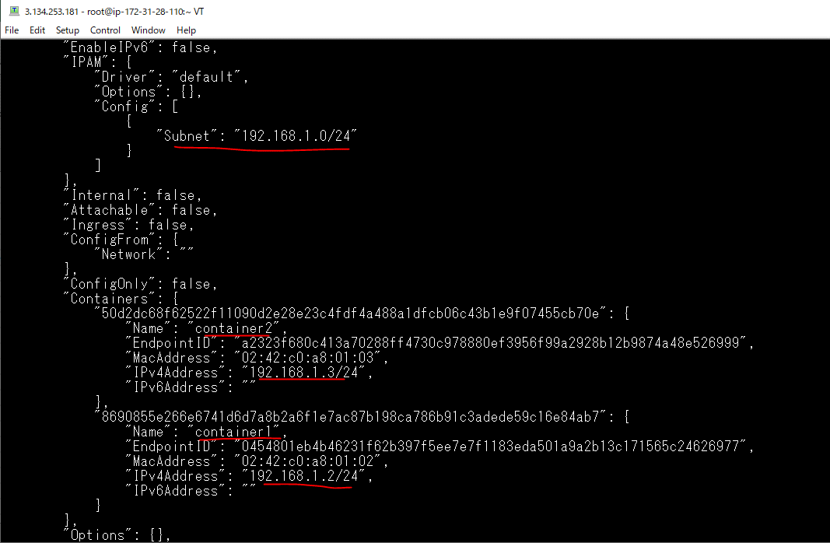

 |  |  |  | container2 has IPv4 is 192.168.1.3

Kiểm tra kết nối giữa 2 mạng truy cập vào container1 bằng lệnh attach rồi PING đến container2
 | docker attach container1
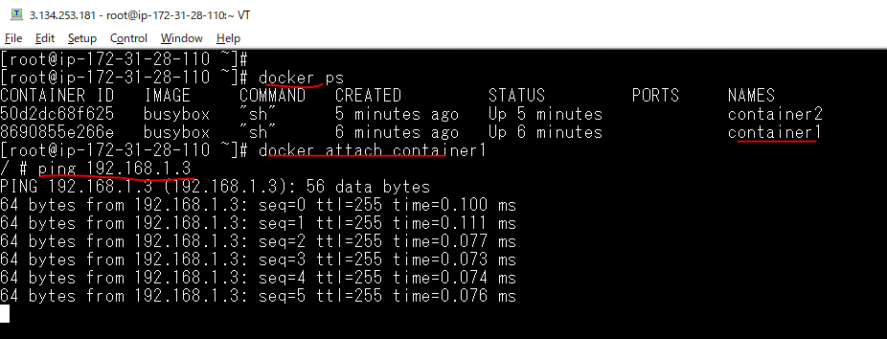

 |  |  | container2 has IPv4 is 192.168.1.3

Exit from container1
 | exit

